Sheet1
##var | id |  |  | item
##var
##type | int |  |  | int#ref=item.TbItem
##group
## | 这是id | 名字 | 图片 | 对应道具Id
 | 1 | GameMain |  | 1
 | 2 | GameEquipMain | 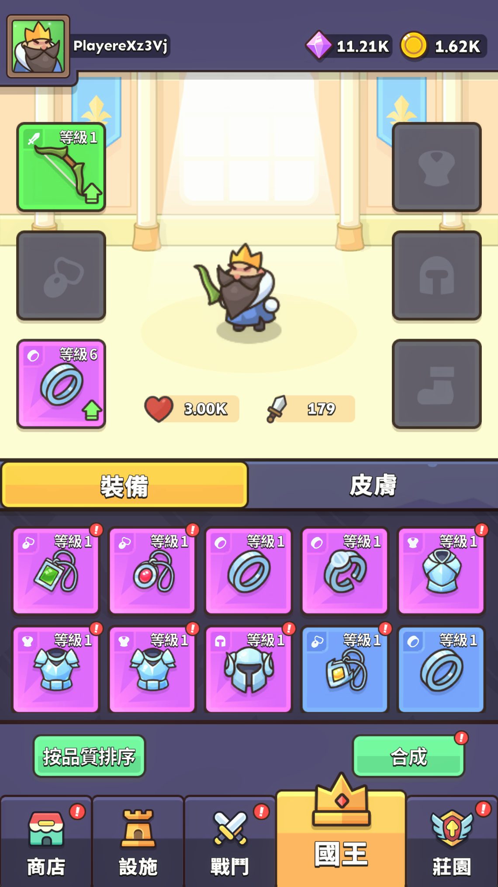 | 1

